BWJ
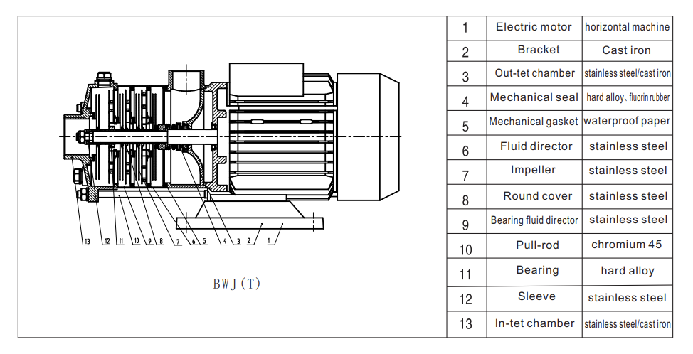
P/N | Item | Translate
8000018 | SPARE PARTS Mechanical seal for BWJ2, BWJ4 | Торцевое уплотнение для насосов серии BWJ2, BWJ4
8000019 | SPARE PARTS O-RING for BWJ2 ( FI 107 X FI 103 X FI 2 ) | Кольцевое уплотнение для насоса серии BWJ2 ( FI 107 X FI 103 X FI 2 )
8000020 | SPARE PARTS O-RING for BWJ4 ( FI 107 X FI 103 X FI 2 ) | Кольцевое уплотнение для насоса серии BWJ4 ( FI 107 X FI 103 X FI 2 )
8000021 | SPARE PARTS Mechanical seal for BWJ8, BWJ16 | Торцевое уплотнение для насосов серии BWJ8, BWJ16
8000022 | SPARE PARTS O-RING for BWJ8 FI140XFI145X1.8+140X2.65 | Кольцевое уплотнение для насоса серии BWJ8 (FI 140 X FI 145 X 1.8+140 X 2.65)
8000023 | SPARE PARTS O-RING for BWJ16 FI 140XFI145X1.8+140X2.65 | Кольцевое уплотнение для насоса серии BWJ16 (FI 140 X FI 145 X 1.8+140 X 2.65)
8000056 | SPARE PARTS O-RING SET for BWJ8 FI140XFI145X1.8+140X2.65 | Кольцевое уплотнение (комплект) для насоса серии BWJ8 (FI 140 X FI 145 X 1.8+140 X 2.65)
8000057 | SPARE PARTS O-RING SET for BWJ16 FI 140XFI145X1.8+140X2.65 | Кольцевое уплотнение (комплект) для насоса серии BWJ16 (FI 140 X FI 145 X 1.8+140 X 2.65)
8000058 | SPARE PARTS O-RING SET for BWJ4 (fi35x2,5 / fi 30x2,5 / fi14x1,7) | Кольцевое уплотнение (комплект) для насоса серии BWJ2, 4 (fi35x2,5 / fi 30x2,5 / fi14x1,7)

